상품제안서
스타벅스 시그니처 사이렌 머그 237ml+스타벅스 아메리카노 스틱커피 10개입 세트 | 상품코드: F25806

 |  |  |  |  |  |  | 02-412-0044 | www.easy1.co.kr
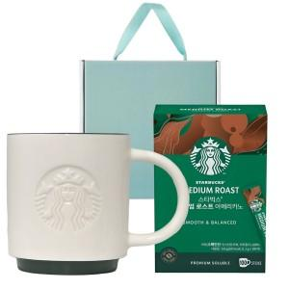

【상세/제작정보】

【인쇄/포장옵션】 | 레이저 / 포장불가능

【공급단가】 | 수량 | 50~ | 100~ | 500~ | 1,000~ | 2,000~
*VAT별도 | 단가 | 27,000원 | 26,550원 | 25,870원 | 25,420원 | 24,750원

【상품 URL】 | http://www.easy1.co.kr/src/goods_detail.php?gdno=25806

